Sheet1
７月８日・７月９日の宿題
提出締め切り：７月１５日または７月１６日（水曜の人と木曜の人で締め切りが異なります）

３０人学級の成績をrandbetween関数で作ってください。（全部で３００個の点数を作ることになります）
※ 最小値を１０点、最大値を９９点で作成すること。
★乱数を発生させる場所はB22～K51です。
乱数で数値を作るので、乱数を発生させたあとに、数値が変化しないように固定してください。
★固定した数値を貼り付ける場所はB55～K84です。

わからない人は、授業資料を参照しながら手続きしてください。

【課題】全員の点数を作ったら、以下の手続きをしてください。
・各教科に対する５数要約（最大値・第３四分位・中央値・第１四分位・最小値）を求める
・平均点を求める
・分散を求める（ここでは標本分散：var.s関数を使う）
・標準偏差を求める（ここでは標本標準偏差：stdev.s関数を使う）
B22に =RANDBETWEEN(10,99) といれる
B22から、オートフィルで縦と横に拡大する
・児童１人１人の平均点を求める
・１０教科全体の５数要約を求める

出席番号 | 国語 | 算数 | 社会 | 理科 | 外国語 | 体育 | 図画工作 | 音楽 | 家庭科 | 道徳 | 平均点
1 | =RANDBETWEEN(10,99) | 85 | 85 | 99 | 44 | 16 | 68 | 57 | 15 | 57 | 58.444444444
2 | 12 | 39 | 87 | 28 | 63 | 35 | 77 | 13 | 25 | 21 | 40
3 | 34 | 73 | 90 | 11 | 44 | 86 | 52 | 38 | 76 | 23 | 52.7
4 | 54 | 54 | 38 | 10 | 24 | 59 | 71 | 69 | 58 | 62 | 49.9
5 | 93 | 89 | 67 | 64 | 48 | 46 | 91 | 86 | 32 | 53 | 66.9
6 | 30 | 56 | 92 | 82 | 85 | 55 | 46 | 98 | 43 | 85 | 67.2
7 | 67 | 47 | 66 | 64 | 99 | 33 | 81 | 51 | 74 | 72 | 65.4
8 | 51 | 41 | 83 | 30 | 59 | 66 | 22 | 97 | 41 | 97 | 58.7
9 | 69 | 42 | 27 | 64 | 72 | 24 | 36 | 44 | 53 | 55 | 48.6
10 | 55 | 99 | 62 | 63 | 81 | 47 | 81 | 88 | 34 | 69 | 67.9
11 | 82 | 33 | 15 | 38 | 78 | 41 | 87 | 63 | 46 | 16 | 49.9
12 | 89 | 89 | 65 | 87 | 28 | 41 | 17 | 43 | 77 | 94 | 63
13 | 34 | 58 | 63 | 53 | 74 | 41 | 49 | 38 | 40 | 68 | 51.8
14 | 81 | 67 | 43 | 84 | 27 | 53 | 11 | 64 | 10 | 40 | 48
15 | 93 | 25 | 84 | 55 | 65 | 89 | 29 | 78 | 53 | 55 | 62.6
16 | 57 | 50 | 46 | 54 | 15 | 91 | 77 | 23 | 83 | 52 | 54.8
17 | 89 | 73 | 64 | 49 | 42 | 43 | 36 | 96 | 95 | 78 | 66.5
18 | 82 | 69 | 83 | 25 | 99 | 37 | 70 | 91 | 61 | 73 | 69
19 | 64 | 98 | 76 | 73 | 77 | 88 | 97 | 46 | 43 | 15 | 67.7
20 | 16 | 44 | 70 | 94 | 62 | 95 | 14 | 47 | 70 | 57 | 56.9
21 | 80 | 43 | 96 | 69 | 32 | 94 | 56 | 68 | 24 | 91 | 65.3
22 | 97 | 21 | 41 | 93 | 90 | 16 | 19 | 57 | 32 | 73 | 53.9
23 | 79 | 61 | 51 | 11 | 23 | 35 | 20 | 19 | 10 | 26 | 33.5
24 | 61 | 90 | 18 | 68 | 54 | 57 | 35 | 93 | 87 | 62 | 62.5
25 | 84 | 60 | 27 | 92 | 77 | 29 | 32 | 56 | 93 | 99 | 64.9
26 | 45 | 45 | 54 | 42 | 68 | 57 | 57 | 57 | 65 | 34 | 52.4
27 | 95 | 21 | 77 | 15 | 95 | 43 | 53 | 97 | 56 | 29 | 58.1
28 | 31 | 91 | 61 | 26 | 62 | 88 | 54 | 31 | 51 | 71 | 56.6
29 | 68 | 47 | 31 | 13 | 86 | 93 | 99 | 35 | 69 | 78 | 61.9
30 | 14 | 25 | 59 | 73 | 70 | 37 | 48 | 63 | 33 | 54 | 47.6

 |  |  |  |  |  |  |  |  |  |  |  | 上のセルを下へまるごとコピペ
出席番号 | 国語 | 算数 | 社会 | 理科 | 外国語 | 体育 | 図画工作 | 音楽 | 家庭科 | 道徳 | 平均点 | 貼り付けのオプションで値を選択
1 | 34 | 32 | 82 | 68 | 82 | 50 | 20 | 91 | 52 | 69 | 58 | これをすることでエンターキーを押すごとにランダムに数字が更新するのをストップできる。（値の固定）
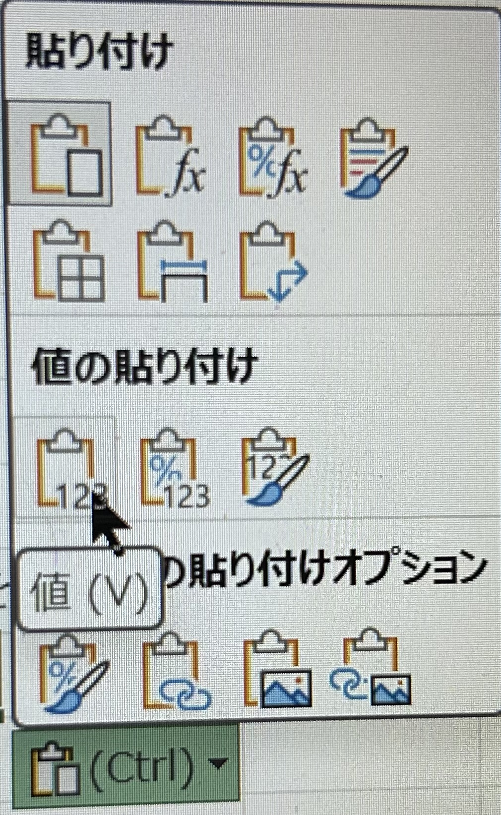
2 | 67 | 58 | 83 | 19 | 52 | 70 | 64 | 57 | 47 | 53 | 57
3 | 58 | 57 | 48 | 61 | 24 | 36 | 12 | 52 | 30 | 69 | 44.7
4 | 71 | 57 | 92 | 57 | 14 | 84 | 71 | 72 | 81 | 76 | 67.5
5 | 44 | 48 | 28 | 74 | 37 | 26 | 33 | 22 | 40 | 90 | 44.2
6 | 62 | 10 | 78 | 19 | 84 | 76 | 84 | 48 | 79 | 85 | 62.5
7 | 92 | 79 | 91 | 37 | 14 | 18 | 35 | 26 | 40 | 42 | 47.4
8 | 34 | 29 | 84 | 53 | 84 | 90 | 90 | 34 | 73 | 63 | 63.4
9 | 48 | 32 | 14 | 94 | 32 | 35 | 82 | 35 | 29 | 27 | 42.8
10 | 34 | 59 | 42 | 34 | 71 | 37 | 62 | 61 | 33 | 23 | 45.6
11 | 10 | 22 | 90 | 99 | 88 | 15 | 54 | 47 | 81 | 77 | 58.3
12 | 45 | 70 | 13 | 48 | 18 | 36 | 54 | 21 | 29 | 33 | 36.7
13 | 95 | 83 | 39 | 65 | 81 | 81 | 79 | 98 | 15 | 12 | 64.8
14 | 55 | 23 | 34 | 93 | 54 | 83 | 14 | 84 | 24 | 50 | 51.4
15 | 95 | 85 | 46 | 57 | 22 | 37 | 15 | 66 | 48 | 30 | 50.1
16 | 15 | 11 | 60 | 55 | 41 | 39 | 64 | 72 | 33 | 25 | 41.5
17 | 93 | 78 | 89 | 14 | 52 | 97 | 21 | 93 | 98 | 73 | 70.8
18 | 23 | 64 | 25 | 31 | 38 | 80 | 45 | 32 | 40 | 23 | 40.1
19 | 45 | 89 | 14 | 43 | 93 | 64 | 74 | 24 | 41 | 66 | 55.3
20 | 35 | 46 | 11 | 65 | 44 | 24 | 63 | 96 | 43 | 29 | 45.6
21 | 49 | 64 | 76 | 66 | 22 | 39 | 29 | 99 | 39 | 80 | 56.3
22 | 85 | 47 | 52 | 48 | 78 | 60 | 40 | 91 | 43 | 55 | 59.9
23 | 89 | 72 | 76 | 36 | 40 | 30 | 30 | 63 | 58 | 67 | 56.1
24 | 75 | 61 | 89 | 10 | 21 | 31 | 70 | 29 | 55 | 78 | 51.9
25 | 28 | 70 | 36 | 27 | 93 | 17 | 51 | 95 | 96 | 81 | 59.4
26 | 14 | 17 | 48 | 71 | 67 | 44 | 80 | 27 | 52 | 41 | 46.1
27 | 44 | 20 | 88 | 41 | 49 | 27 | 63 | 61 | 96 | 81 | 57
28 | 24 | 75 | 70 | 39 | 29 | 40 | 58 | 83 | 98 | 91 | 60.7
29 | 56 | 51 | 24 | 54 | 36 | 97 | 12 | 49 | 45 | 55 | 47.9
30 | 15 | 21 | 20 | 50 | 70 | 65 | 64 | 44 | 97 | 84 | 53
最大値 | =MAX(B55:B84) | 89 | 92 | 99 | 93 | 97 | 90 | 99 | 98 | 91 | 70.8
第３四分位 | =QUARTILE(B55:B84,3) | 70 | 82.75 | 65 | 76.25 | 74.5 | 68.5 | 83.75 | 77.5 | 77.75 | 59.125
中央値 | =MEDIAN(B55:B84) | 57 | 50 | 51.5 | 46.5 | 39.5 | 56 | 59 | 46 | 64.5 | 54.15
第１四分位 | =QUARTILE(B55:B84,1) | 29.75 | 29.5 | 36.25 | 29.75 | 32 | 30.75 | 34.25 | 39.25 | 35 | 45.725
最小値 | =MIN(B55:B84) | 10 | 11 | 10 | 14 | 15 | 12 | 21 | 15 | 12 | 36.7
平均値 | =AVERAGE(B55:B84) | 51 | 54.733333333 | 50.933333333 | 51 | 50.933333333 | 51.1 | 59.066666667 | 54.5 | 57.6 | 53.2
分散 | =VAR.S(B55:B84) | 575.10344828 | 813.65057471 | 519.44367816 | 673.79310345 | 651.9954023 | 575.81724138 | 697.44367816 | 628.60344828 | 561.90344828 | 74.609655172
標準偏差 | =STDEV.S(B55:B84) | 23.981314565 | 28.524560903 | 22.791307074 | 25.957524987 | 25.53420064 | 23.996192227 | 26.409158982 | 25.071965385 | 23.7045027 | 8.6376880687

